信用交易
融资融券市场交易数据统计(2024-07-29)

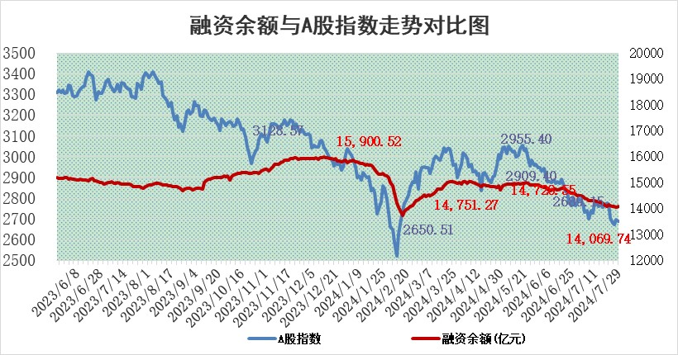
标的证券 | 融资融券余额（亿元） | 融资余额（亿元） | 融券余额（亿元） | 融资买入额（亿元） | 融资融券规模变化（亿元） | 融资余额增幅(‰) | 融券余额增幅(%)
统计数据 | 14,320.82 | 14,069.74 | 240.73 | 462.47 | 13.18 | 1.46 | -2.94

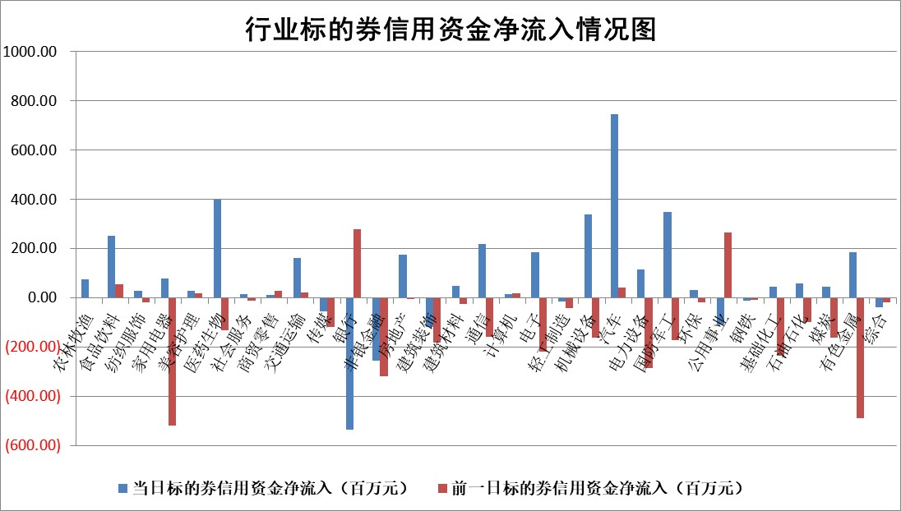

 |  |  |  |  |  |  |  | 2

 |  |  |  |  |  |  |  | 5
标的基金代码 | 标的基金简称 | 融资余额/市值(%) | 融资余额增幅(%) | 融资买入额/成交金额(%) | （融资余额净增额-融券余额净增额）/市值(‱) | 融券余额降幅(%) | ABS[（融资余额净增额-融券余额净增额）/市值净增额-1](%)
159902 | 华夏中小板ETF | 0.00 | 0.00 | 0.00 | 0.00 | 0.00 | 100.00
159915 | 易方达创业板ETF | 2.05 | 2.02 | 526436.32 | 3.99 | -2.54 | 104.55
159919 | 嘉实沪深300ETF | 0.60 | 0.64 | 4.74 | 0.42 | 1.19 | 100.78
159920 | 华夏恒生ETF | 37.96 | -0.93 | 10.47 | -35.53 | -1.34 | 126.88
159922 | 嘉实中证500ETF | 0.74 | -3.11 | 3.00 | 16.13 | 14.26 | 123.29
159925 | 南方沪深300ETF | 0.25 | -18.56 | 1.12 | -4.64 | 1.43 | 91.55
159928 | 消费ETF | 1.24 | 0.98 | 1.57 | 1.26 | 1.85 | 100.76
159934 | 易方达黄金ETF | 87.48 | -0.13 | 13.46 | -11.23 | 0.00 | 104.31
159939 | 全指信息技术ETF | 0.82 | -4.10 | 10.52 | -3.50 | 0.00 | 95.88
159940 | 全指金融地产ETF | 0.13 | 11.50 | 0.02 | 1.32 | 0.00 | 95.98
159995 | 半导体芯片ETF | 2.49 | 1.08 | 164.03 | 2.98 | 2.09 | 102.02
159997 | 天弘中证电子ETF | 2.47 | -3.07 | 11.82 | -7.85 | 0.69 | 90.56
159998 | 天弘中证计算机主题ETF | 0.82 | -3.29 | 0.04 | -2.78 | 0.00 | 95.72
510050 | 华夏上证50ETF | 3.70 | 0.09 | 371.14 | 0.53 | 11.36 | 98.29
510180 | 华安上证180ETF | 0.46 | -0.21 | 1.33 | -0.09 | 1.64 | 99.06
510880 | 华泰柏瑞红利ETF | 0.40 | -2.06 | 1.13 | -0.85 | -0.22 | 103.41
510900 | 易方达恒生H股ETF | 46.11 | -0.15 | 4.78 | -6.86 | 0.00 | 105.43
511010 | 5年期国债ETF | 6.67 | 0.03 | 0.01 | 0.17 | 0.00 | 110.16
511380 | 可转债及可交换债券ETF | 1.96 | -1.52 | 164.77 | -3.03 | 0.00 | 101.61
512000 | 全指证券ETF | 8.71 | 0.05 | 14.60 | -0.90 | -16.09 | 98.97
512010 | 沪深300医药卫生ETF | 6.83 | 2.03 | 185.51 | 13.71 | 1.83 | 111.01
512070 | 沪深300非银ETF | 2.48 | 0.20 | 132.39 | 0.51 | 0.43 | 101.07
512400 | 南方中证申万有色金属ETF | 1.80 | -1.29 | 0.44 | -2.29 | 0.21 | 96.34
512580 | 广发中证环保产业ETF | 1.12 | -2.92 | 0.03 | -3.27 | 1.68 | 98.03
512660 | 国泰中证军工ETF | 2.39 | -4.30 | 9.65 | -11.03 | -0.81 | 173.78
512800 | 华宝中证银行ETF | 11.56 | -0.56 | 2.62 | -7.23 | -2.54 | 105.73
512980 | 广发中证传媒ETF | 2.10 | -5.02 | 105.56 | -11.07 | 0.35 | 78.99
515030 | 华夏中证新能源汽车ETF | 2.92 | 1.05 | 5.05 | 3.41 | 2.57 | 101.39
515050 | 华夏中证5G通信主题ETF | 0.98 | -2.21 | 12.77 | -2.27 | -0.73 | 103.03
515070 | 华夏中证人工智能ETF | 3.10 | -1.48 | 2.31 | -4.44 | 0.34 | 79.90
标的股票比较指标 |  | 融资余额/流通A股市值(%) | 融资余额增幅(%) | 融资买入额/成交金额(%) | （融资余额净增额-融券余额净增额）/流通A股市值(‱) | 融券余额降幅(%) | ABS[（融资余额净增额-融券余额净增额）/流通A股市值净增额-1](%)
前十名标的个股 |  | 仁东控股 | 研奥股份 | 键凯科技 | 强瑞技术 | 南模生物 | 思泉新材
 |  | 雅博股份 | 霍莱沃 | 天马科技 | 博亚精工 | 福成股份 | 博亚精工
 |  | 中研股份 | 博亚精工 | 品茗科技 | 雪祺电气 | 屹通新材 | 蓝盾光电
 |  | 容百科技 | 邵阳液压 | 景业智能 | 多浦乐 | 莱美药业 | 汇隆新材
 |  | 纽泰格 | 雪祺电气 | 宝光股份 | 联合化学 | 综艺股份 | 华秦科技
 |  | 齐峰新材 | 万和电气 | 广康生化 | 邵阳液压 | 震安科技 | 悦达投资
 |  | 东方通 | 超越科技 | 海利尔 | 超越科技 | 苏州高新 | 晶升股份
 |  | 南都电源 | 联合化学 | 重药控股 | 中海达 | 航天动力 | 龙溪股份
 |  | 金博股份 | 强瑞技术 | 新相微 | 霍莱沃 | 西王食品 | 玉龙股份
 |  | 海亮股份 | 红旗连锁 | 映翰通 | 宏德股份 | 百利天恒 | 瑞纳智能
后十名标的个股 |  | 江苏舜天 | 喜悦智行 | 华东重机 | 喜悦智行 | 我爱我家 | 乐凯胶片
 |  | 威创股份 | 川仪股份 | 天益医疗 | 悦达投资 | 深高速 | 软通动力
 |  | 广电网络 | 福事特 | 广汇汽车 | 威马农机 | 渝三峡A | 宝光股份
 |  | 东旭光电 | 悦达投资 | 永泰能源 | 福事特 | 银河电子 | 上海能源
 |  | 东旭蓝天 | 威马农机 | 华电国际 | 思泉新材 | 华帝股份 | 思维列控
 |  | 易事特 | 华统股份 | 海印股份 | 金橙子 | 华丽家族 | 上海新阳
 |  | 鹏都农牧 | 山东高速 | 江苏舜天 | 招标股份 | 中国重工 | 登康口腔 | ;
 |  | 中银绒业 | 双乐股份 | 威创股份 | 安培龙 | 海南瑞泽 | 江铃汽车
 |  | 锦州港 | 安培龙 | 广电网络 | 上海凯鑫 | 杭州银行 | 华统股份
 |  | 中泰化学 | 华峰铝业 | 东旭光电 | 盛帮股份 | 光大银行 | 恒铭达
说明：1.以上普通交易数据和信用交易数据皆以交易日收盘后数据为基准；2.上述标的证券总数据只计算标的证券市场总数据，不包括从标的证券中调出去标的证券数据，所以与交易所公布的总值略有不同； 3.上述行业采用申万一级行业分类；4.以上标的基金和标的个股中比较的6个指标值中：前5个（从左至右）为正向指标，值越大排名越靠前；第6个为逆向指标，值越小，排名越靠前；5.第6个指标中ABS[]表示求绝对值，其主要用于考量信用资金相对净流入对股价相对净变化的贡献程度；6.数据来源：wind，交易所。

 | 证券代码 | 新增融资余额 | 融资买入额 | 融资买入增幅前10
远大智能 | 002689 | 28175353 | 42268582 | 199%
亚太股份 | 002284 | 21555247 | 34242865 | 82%
赛诺医疗 | 688108 | 72122899 | 101076547 | 78%
湖南发展 | 000722 | 66023557 | 137112987 | 75%
柘中股份 | 002346 | 14584119 | 36845980 | 58%
国城矿业 | 000688 | 24683149 | 48240585 | 54%
兆新股份 | 002256 | 1985058 | 4066269 | 52%
凯美特气 | 002549 | 33806472 | 61340055 | 52%
华昌达 | 300278 | 13474542 | 19303225 | 48%
新华联 | 000620 | 27311937 | 39201759 | 43%

 | 证券代码 | 新增融资余额 | 融资买入额 | 融资买入增幅前10
兔宝宝 | 002043 | 73310337 | 89923983 | 334%
捷昌驱动 | 603583 | 26026415 | 31686727 | 262%
湘财股份 | 600095 | 94196837 | 132280449 | 252%
中谷物流 | 603565 | 49103883 | 60098371 | 234%
中青宝 | 300052 | 24215352 | 31377809 | 98%
顾家家居 | 603816 | 138518545 | 188424210 | 78%
喜临门 | 603008 | 31503289 | 48351944 | 77%
财信发展 | 000838 | 10831830 | 17666790 | 74%
苏州银行 | 002966 | 10578096 | 19143736 | 72%
金诚信 | 603979 | 23858538 | 36098133 | 60%

